GitとSubversionの比較
GitとSubversionの比較

■集中型と分散型
・Subversion
集中型バージョン管理システム。
１つの共有リポジトリに対して、開発者全員で編集・コミットし合って開発を進めていきます。

・Git
分散型バージョン管理システム。
共有リポジトリのほかに、自分専用のリポジトリをローカルPCに持ち、その上で作業をしていきます。
ローカルリポジトリは共有リポジトリを丸ごとコピーしたもので、今までのファイルの状態やコミット履歴、コメントなど、リポジトリの状態すべてが含まれています。
日々の作業内容はローカルリポジトリにコミットし、作業が一段落したところで共有リポジトリに反映して開発を進めていきます。

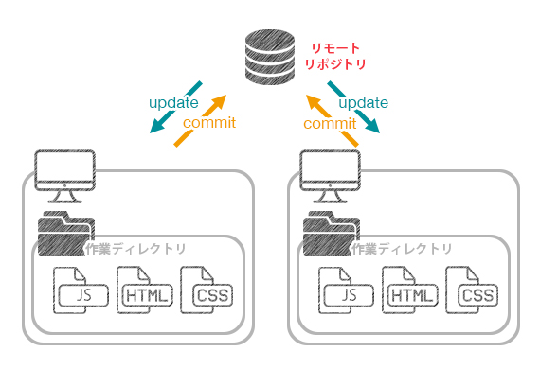
集中型の構造（SVN）
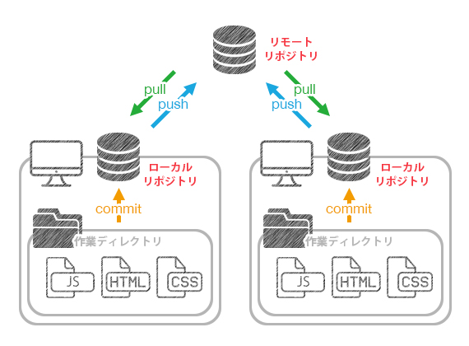
分散型の構造（Git）

※リビジョン番号の付け方
Subversionでは1つのリポジトリに対してcommitが行われるため､リビジョン番号は連番になります。
Gitでは複数のローカルリポジトリに対してcommitが行われ、さらに共有リポジトリにpushされるため、
連番ではなくハッシュ値が使われます。

■ブランチ
Subversionにはブランチという機能がなく、代わりに簡易コピーという機能で疑似的にブランチを再現しています。
簡易コピーを使ってディレクトリをコピーすることで、コピー元とは別々のリビジョンを持つことができます。
例えばtrunkからブランチを切るとき、branches内に新規にディレクトリができ、trunkの内容がコピーされたものが作られます。
つまりSubversionで「ブランチを切る」とは、ディレクトリのコピーをする事と同義になります。（実際には物理的なコピーではなく、ファイル容量が2倍になるわけではない。）

Gitのブランチは「単一のコミットを指す参照」を意味します。
ディレクトリではないので、Subversionとは異なり「trunk」,「branches」,「tags」というようにディレクトリを分ける概念がありません。

Gitでリポジトリを作成すると、デフォルトで「master」ブランチが作成されます。
これは本流のブランチを意味していて、Subversionでいう「trunk」と似た意味になります。

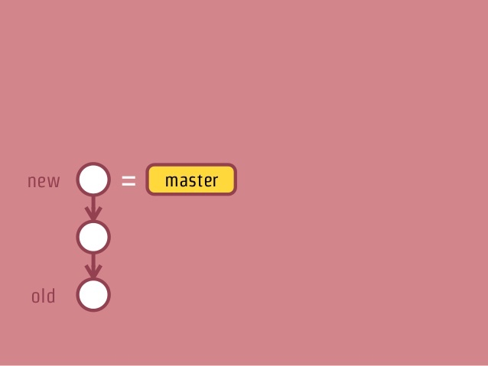
 | 例えばmasterブランチにコミットを複数行った場合、
 | 左記のようなコミットグラフとなります。
 | masterブランチは最新のコミットを指しています。

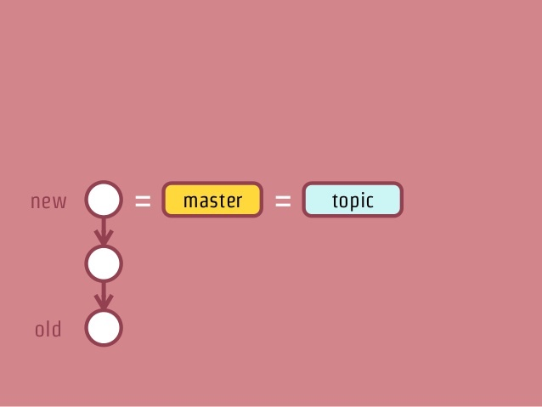
 | ここでtopicブランチを作成すると、
 | masterブランチと同じコミットを参照するブランチが作られます。
 | ※この時点ではまだ枝分かれしません。

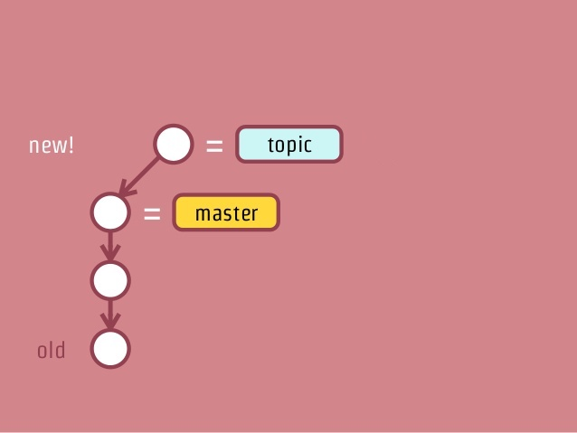
 | topicブランチに切り替えてコミットをすると、左記のようになります。
 | masterブランチは元のコミットを参照したままとなっています。

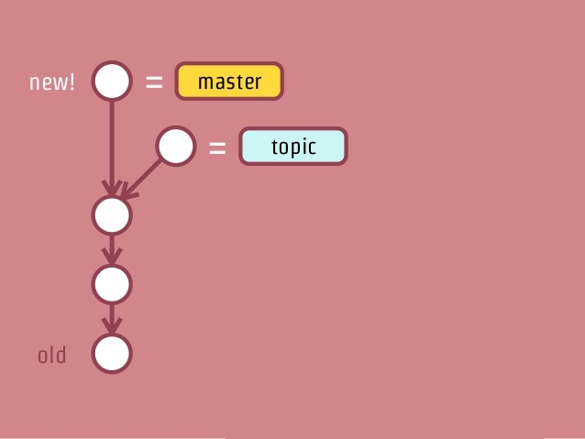
 | masterブランチに切り替えてコミットをすると、左記のようにコミットグラフが枝分かれします。
 | ※ブランチを切り替えてコミットした時点で初めて枝分かれする。
 | 以降はそれぞれのブランチに切り替えて作業をすることで、
 | お互いのブランチに影響を与えず並行作業することができます。

Gitで「ブランチを切る」とは、特定のコミットを指すハッシュ値を記録したファイルを作るということです。
そのため、ブランチの作成は一瞬で完了し、ブランチの切り替えも高速に行えます。

■差分取得
・Subversion
チェンジセット

・Git
スナップショット

